画面遷移図
画面遷移図 |  | 業 務 | 社宅 | 機 能 | 入居申請（人事） | 作成者 | 白取 | 作成日 | 2015-12-28
 |  | 処 理 | 社宅申込 | 処理種別 | オンライン | 修正者 |  | 修正日

 | １．申請時、または、照会時
入居申請（人事）画面
CHA10S01
業務メニュー
「入居申請(人事)」
メニュー
「申請」ボタン
「申請取消」ボタン

「検索画面に戻る」
ボタン
「一時保存」ボタン

フロント業務
（イベント申請機能）
「社宅申込(人事)」
リンク

フロント業務
（申請履歴機能）

業務メニュー
「入居申請(人事)」
メニュー
入居申請（人事）検索画面
CHA10S02
「検索」ボタン
データ選択ハイパーリンク
 | ２．代行申請時

「クリア」ボタン

画面レイアウト
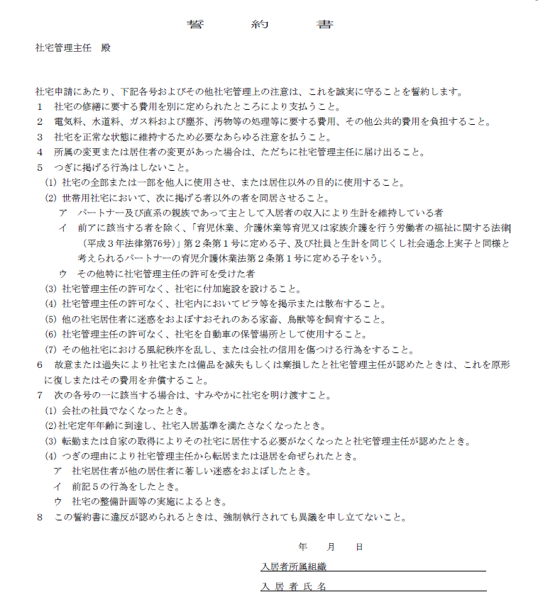
画面レイアウト |  |  | 業 務 | 社宅 |  | 機 能 | 入居申請（人事） |  | 作成者 | 白取 | 作成日 | 2015-12-28
 |  |  | 処 理 | 社宅申込 |  | 処理種別 | オンライン |  | 修正者 | 杉山 | 修正日 | 2024-11-13

 | 画面名 | 入居申請（人事） （１／３） |  | 表示名 | 入居申請（人事） | 画面ＩＤ |  | CHA10S01
 | ・未申請のイメージ （「一時保存」も同様。）

社員向けのみ非表示、各社厚生向けは表示対象のまま

入居希望時期その他欄

 | 画面名 | 入居申請（人事） （２／３） |  | 表示名 | 入居申請（人事） | 画面ＩＤ |  | CHA10S01
 | ・未申請のイメージ （「一時保存」も同様。）

線

 | 画面名 | 入居申請（人事） （２／３） |  | 表示名 | 入居申請（人事） | 画面ＩＤ |  | CHA10S01
 | ・未申請のイメージ （「一時保存」も同様。）

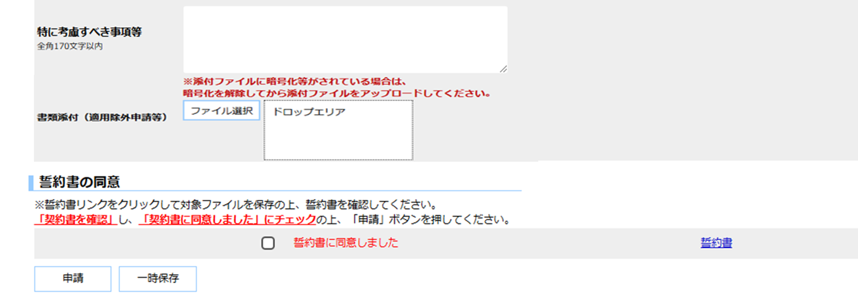

 | 画面名 | 入居申請（人事） （１／３） |  | 表示名 | 入居申請（人事） | 画面ＩＤ |  | CHA10S01
 | ・承認ワークフローの「未審査」時のイメージ （「審査ＯＫ」「決裁ＯＫ」「取消」「決裁ＮＧ」も同様。）
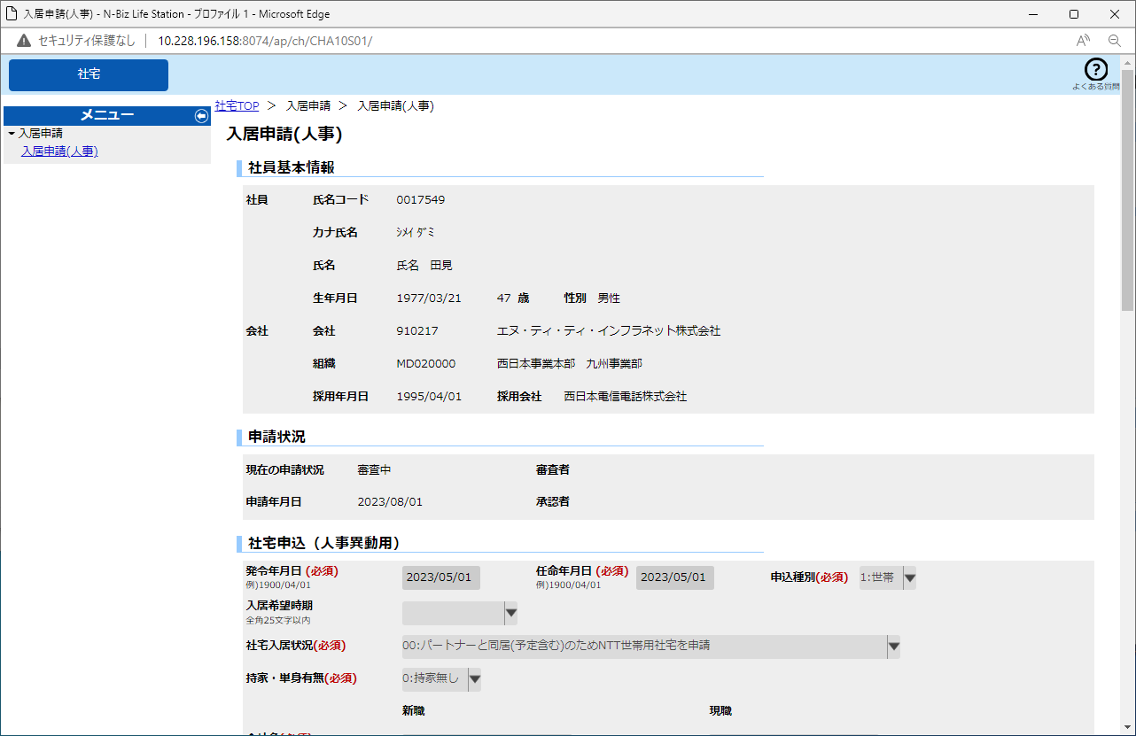

社員向けのみ非表示、各社厚生向けは表示対象のまま

 | 画面名 | 入居申請（人事） （２／３） |  | 表示名 | 入居申請（人事） | 画面ＩＤ |  | CHA10S01
 | ・承認ワークフローの「未審査」時のイメージ （「審査ＯＫ」「決裁ＯＫ」「取消」「決裁ＮＧ」も同様。）
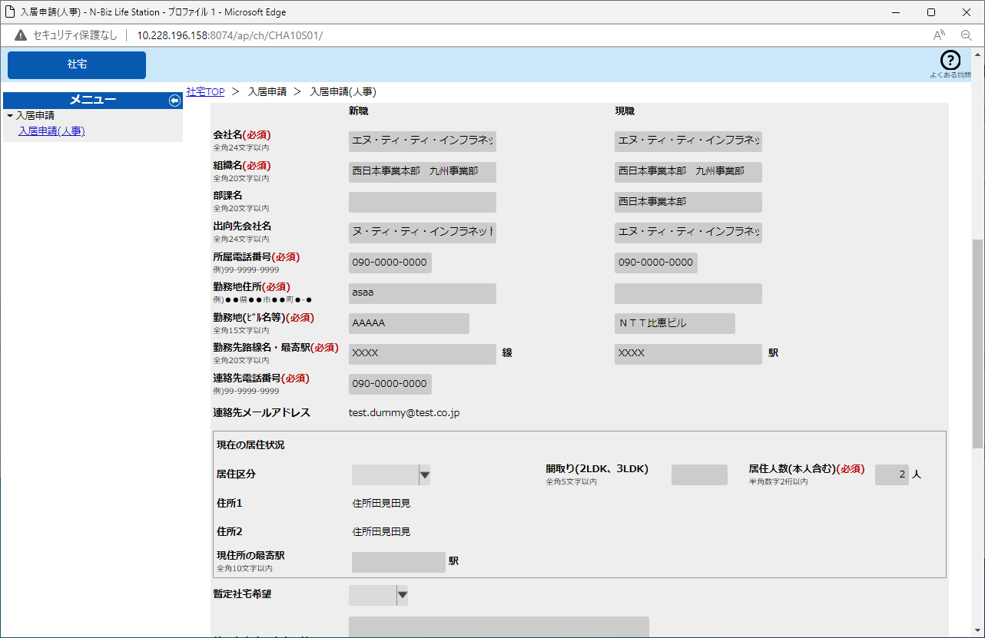

 | 画面名 | 入居申請（人事） （３／３） |  | 表示名 | 入居申請（人事） | 画面ＩＤ |  | CHA10S01
 | ・承認ワークフローの「未審査」時のイメージ （「審査ＯＫ」「決裁ＯＫ」「取消」「決裁ＮＧ」も同様。）

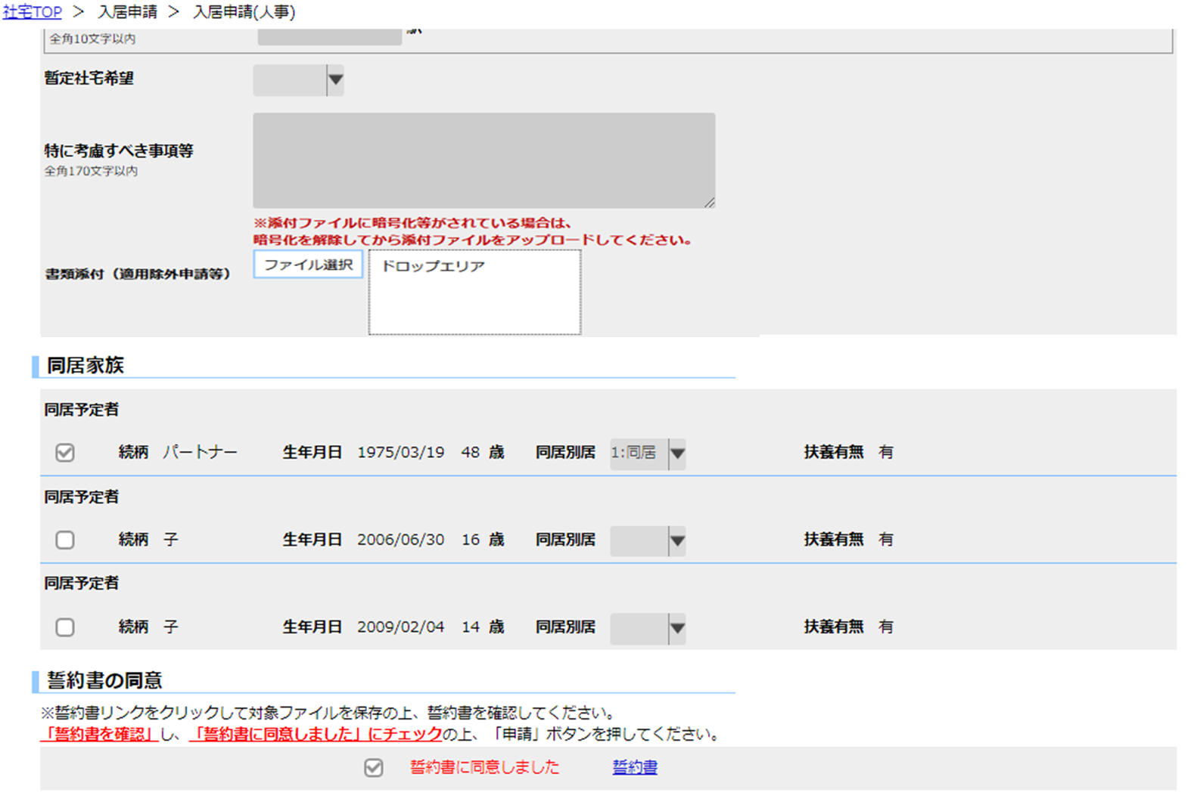

チェックボックス
再入力不可

 | 画面名 | 入居申請（人事） （１／３） |  | 表示名 | 入居申請（人事） | 画面ＩＤ |  | CHA10S01
 | ・承認ワークフローの「審査ＮＧ」時のイメージ

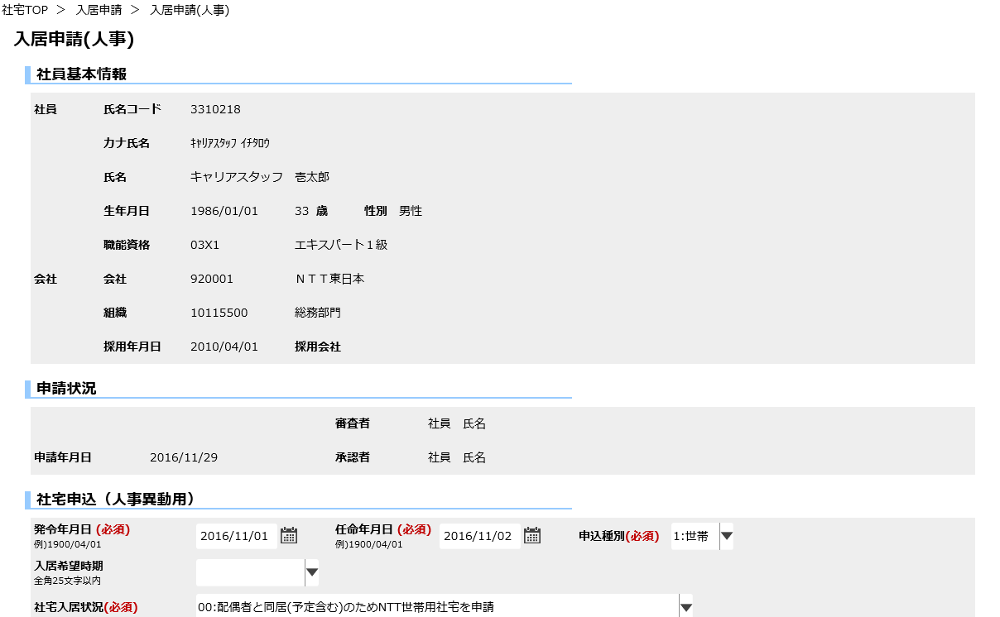

社員向けのみ非表示、各社厚生向けは表示対象のまま

持家有無(必須)
▼

 | 画面名 | 入居申請（人事） （２／３） |  | 表示名 | 入居申請（人事） | 画面ＩＤ |  | CHA10S01
 | ・承認ワークフローの「審査ＮＧ」時のイメージ
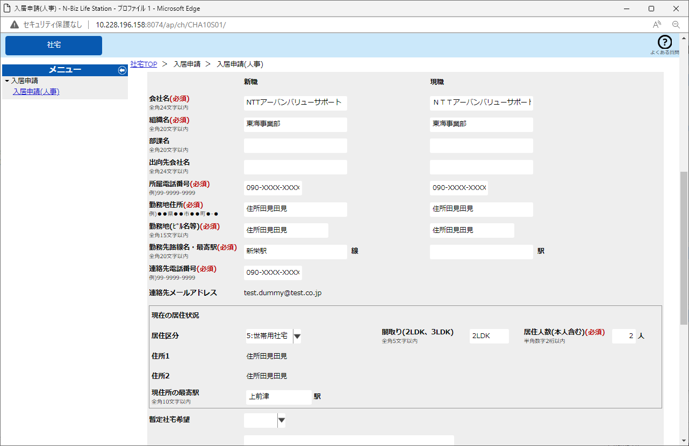

線

 | 画面名 | 入居申請（人事） （３／３） |  | 表示名 | 入居申請（人事） | 画面ＩＤ |  | CHA10S01
 | ・承認ワークフローの「審査ＮＧ」時のイメージ

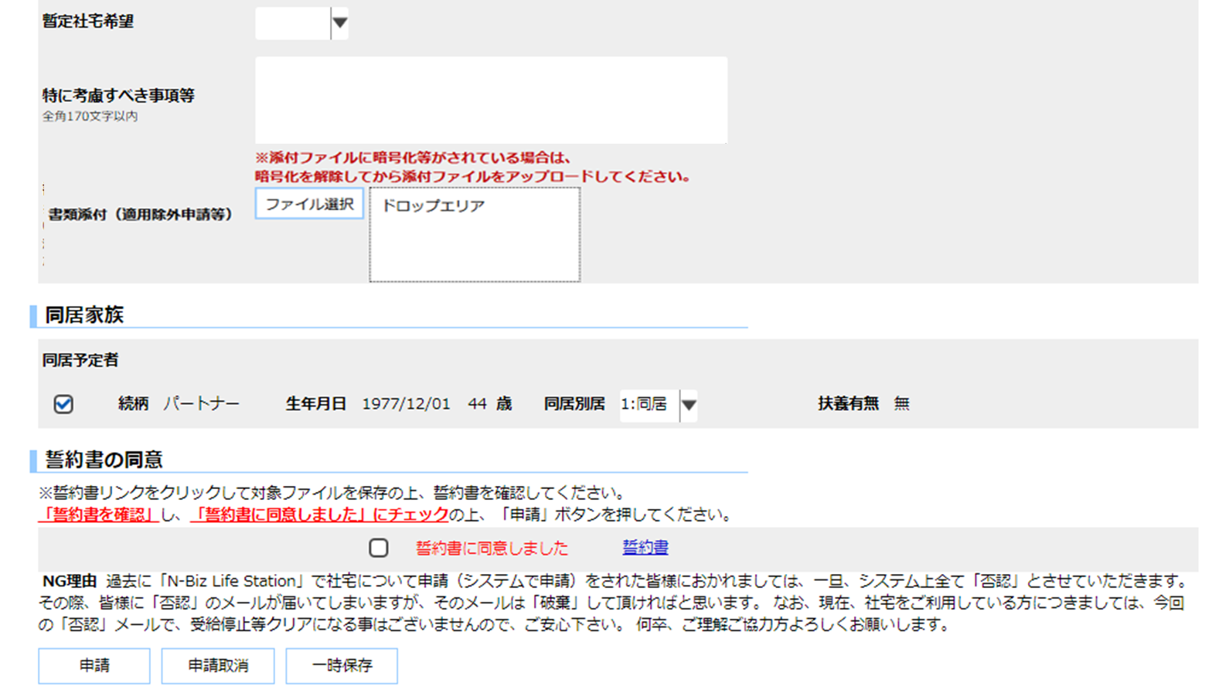

 | 画面名 | 入居申請（人事）検索 |  | 表示名 | 入居申請（人事）検索 | 画面ＩＤ |  | CHA10S02

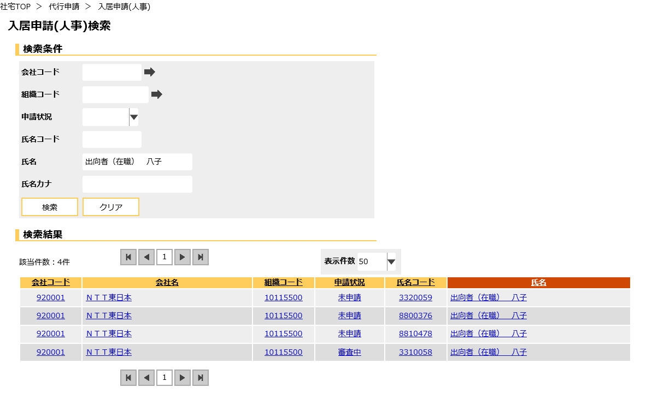

検索結果タイトル行

検索結果データ行

検索結果一覧

 | 画面名 | 入居申請（人事）誓約書 |  | 表示名 | 入居申請（人事）誓約書 | 画面ＩＤ |  | CHA10S02

機能詳細
機能詳細 |  |  |  | 業 務 |  |  |  | 社宅 | 機 能 | 入居申請（人事） | 作成者 | 白取 |  | 作成日 |  | 2015-12-28
 |  |  |  | 処 理 |  |  |  | 社宅申込 | 処理種別 | オンライン | 修正者 | 杉山 |  | 修正日 |  | 2023-07-18

入力 |  | 処理 |  |  |  |  |  |  |  |  |  | イベントID | 出力

 |  |  | １．入居申請（人事）画面

テーブル
 |  |  | （１）初期表示 |  |  |  |  |  |  |  |  | CHA10S0101
 |  |  |  | 『氏名コード』をキーに［入居申込（一時）］［入居申込家族（一時）］を参照し、申請状況を確認する。
 | ［入居申込（一時）］ |  |  | （「補足説明 ２．申請状況確認」を参照）
 | ［入居申込家族（一時）］ |  |  | 申請状況が未申請の場合、社員の社員区分及び社員資格を確認し、申請可否チェックを行う。
 | ［社員情報］
 | ［家族情報］ |  |  | ア．［入居申込（一時）］の申請状況確認を行う。
 | ［社員区分申請チェック］ |  |  | （ア）ログインユーザの利用権限が厚生担当の場合、対象社員のセキュリティチェックを行う。（「チェック仕様 項番13」を参照）
 | ［社員資格申請チェック］
 | ［会社マスタ］ |  |  | （イ）申請状況が未申請の場合（「補足説明 ２．申請状況確認」を参照）
 | ［組織マスタ］ |  |  |  | ａ．［社員情報．本務社員区分コード］及び［社員情報．本務社員資格］による申請可否チェックを行う。
 | ［部課マスタ］ |  |  |  |  | （「チェック仕様 項番01、02」を参照）

 |  |  |  |  | ｂ．現職情報の初期表示を行う。
 |  |  |  |  | （ａ）『氏名コード』をキーに［社員情報］より所属情報を取得する。
 |  |  |  |  | （ｂ）［社員情報．本務会社コード］をキーに現在有効な［会社マスタ．会社正式名称（厚生）］を取得し『現職会社』に表示する。
 |  |  |  |  | （ｃ）［社員情報．本務会社コード］［社員情報．本務組織コード］をキーに現在有効な［組織マスタ］
 |  |  |  |  |  | （※人事給与区分が“0”（人事給与共用）または“1”（人事））を取得する。
 |  |  |  |  |  | ・［組織マスタ．組織名］を『現職組織』に表示する。
 |  |  |  |  |  | ・［組織マスタ．組織電話番号］を『連絡先電話番号』に表示する。
 |  |  |  |  |  | ・［組織マスタ．組織住所１］［組織マスタ．組織住所２］を連結し、『現職勤務地住所』に表示する。

入居申請（人事）画面
 |  |  |  |  | （ｄ）［社員情報．本務会社コード］［社員情報．本務組織コード］［社員情報．本務部課コード］をキーに現在有効な
 |  |  |  |  |  | ［部課マスタ．部課名］（※人事給与区分が“0”（人事給与共用）または“1”（人事））を取得し、『現職部課』に表示する。
 |  |  |  |  | （ｅ）出向者([社員情報．社員状態コード]が“02”（02：在職出向者）または“03”（03：在籍出向者）の場合、
 |  |  |  |  | ［社員情報．出向先会社コード］をキーに現在有効な［会社マスタ．会社正式名称（厚生）］を取得し、
 |  |  |  |  | 『現職出向先会社』に表示する。
 |  |  |  |  | （ｆ）［社員情報．勤務先電話番号］を『現職所属電話番号』に表示する。
 |  |  |  |  | （ｇ）ビル名の取得
 |  |  |  |  |  | ｉ．［社員情報．勤務先ビルコード］がNullの場合、［社員情報．勤務先ビル名］を『現職勤務地』に表示する。
 |  |  |  |  |  | ⅱ．［社員情報．勤務先ビルコード］がNull以外の場合
 |  |  |  |  |  |  | ［社員情報．本務会社コード］［社員情報．勤務先ビルコード］をキーに現在有効な［ビルマスタ．ビル名］を取得し、
 |  |  |  |  |  |  | 『現職勤務地』に表示する。

 |  |  |  | （ウ）［入居申込（一時）．申請状況フラグ］が“2”（審査中）“3”（決裁中）“9”（取消）“X”（完了）の場合、
 |  |  |  |  | 画面全体を入力不可とする。（「補足説明 ２．申請状況確認」を参照）

 |  |  |  | イ．『氏名コード』をキーに［家族情報］を取得し、登録チェックを行う。（「チェック仕様 項番03」を参照）
 |  |  |  | ウ．取得した［家族情報］を続柄コード、生年月日でソートして表示する。

入居申請（人事）画面
入居申請（人事）画面
 |  |  | （２）『申込種別』の選択 |  |  |  |  |  |  |  |  | CHA10S0102
 |  |  |  | ア．配偶者の有無をチェックを行う。（「チェック仕様 項番11～12」
 |  |  |  | イ．選択した『申込種別』により、画面項目の表示制御を行う。（「補足説明 ３．画面表示制御（１）申込種別」を参照）
 |  |  |  | ウ．取得した家族の『生年月日』より年齢を算出し、『年齢』に表示する。（「年齢計算ニ関スル法律」に従う）

入居申請（人事）画面
入居申請（人事）画面
 |  |  | （３）『持家・単身赴任有無』の選択 |  |  |  |  |  |  |  |  | CHA10S0109
 |  |  |  | ア．持家・単身赴任有無の有無をチェックする。
 |  |  |  | イ.“0”以外を選択した場合、『書類添付（登記簿謄本等）』を必須項目にする。

入居申請（人事）画面
入居申請（人事）画面
 |  |  | （４）『入居希望時期』の選択
 |  |  |  | ア．選択した『入居希望時期』により、画面項目の表示制御を行う。（「補足説明 ３．画面表示制御（２）入居希望時期」を参照） |  |  |  |  |  |  |  | CHA10S0103

入居申請（人事）画面
入居申請（人事）画面
 |  |  | （５）『居住区分』の選択 |  |  |  |  |  |  |  |  | CHA10S0104
 |  |  |  | ア．選択した『居住区分』により、画面項目の表示制御を行う。（「補足説明 ３．画面表示制御（２）居住区分」を参照）

入居申請（人事）画面
テーブル
 |  |  | （６）『一時保存』ボタンの押下 |  |  |  |  |  |  |  |  | CHA10S0105
 |  |  |  | ア．バリデーションチェックを行う。（「画面項目仕様」を参照 ※必須入力以外）
 |  |  |  | （ア）確認ダイアログで『はい』を選択した場合、以下の処理を実行する。 |  |  |  |  |  |  |  |  |  |  | ［入居申込（一時）］
 |  |  |  |  | ａ．相関チェックを行う。（「チェック仕様 項番04～05」を参照） |  |  |  |  |  |  |  |  |  | ［入居申込家族（一時）］
テーブル
入居申請（人事）画面
 | ［入居申込（一時）］ |  |  |  | ｂ．［入居申込（一時）］［入居申込家族（一時）］を更新（追加または更新）する。
 | ［入居申込家族（一時）］ |  |  |  |  | （「テーブル更新仕様 入居申込（一時） 追加・更新（『一時保存』または『申請』ボタン押下時）、
 | ［社員情報］ |  |  |  |  | 入居申込家族（一時） 追加・更新（『一時保存』または『申請』ボタン押下時」を参照）
 | ［家族情報］
 |  |  |  |  | ｃ．画面全体を入力不可とする。
 |  |  |  |  | ｄ．説明エリアに処理完了メッセージを表示する。

入居申請（人事）画面
テーブル
 |  |  | （７）『申請』ボタンの押下 |  |  |  |  |  |  |  |  | CHA10S0106
 |  |  |  | ア．バリデーションチェックを行う。（「画面項目仕様」を参照）
 |  |  |  | （ア）確認ダイアログで『はい』を選択した場合、以下の処理を実行する。 |  |  |  |  |  |  |  |  |  |  | ［入居申込（一時）］
 |  |  |  |  | ａ．相関チェックを行う。（「チェック仕様 項番04～09、11～12、15」を参照） |  |  |  |  |  |  |  |  |  | ［入居申込家族（一時）］
テーブル
 | ［入居申込（一時）］ |  |  |  | ｂ．［入居申込（一時）］［入居申込家族（一時）］を更新（追加または更新）する。
入居申請（人事）画面
 | ［入居申込家族（一時）］ |  |  |  |  | （「テーブル更新仕様 入居申込（一時） 追加・更新（『一時保存』または『申請』ボタン押下時）、
 | ［社員情報］ |  |  |  |  | 入居申込家族（一時） 追加・更新（『一時保存』または『申請』ボタン押下時」を参照）
 | ［家族情報］
 |  |  | ｃ．一度も申請されていない場合
 |  |  | （ａ）承認ワークフロー機能に、申請内容を通知（申請）する。（「チェック仕様 項番14」を参照）

 |  |  | ｄ．既に申請されている場合
 |  |  | （ａ）承認ワークフロー機能に、申請内容を通知（再申請）する。（「チェック仕様 項番14」を参照）

 |  |  | ｅ．画面全体を入力不可とする。
 |  |  | ｆ．説明エリアに処理完了メッセージを表示する。

入居申請（人事）画面
テーブル
 |  |  | （８）『申請取消』ボタンの押下 |  |  |  |  |  |  |  |  | CHA10S0107 |  |  | ［入居申込（一時）］
 |  |  |  |  |  |  |  |  |  |  |  |  |  |  | ［入居申込家族（一時）］
 |  |  |  | （ア）確認ダイアログで『はい』を選択した場合、以下の処理を実行する。
入居申請（人事）画面
 |  |  |  |  | ａ．一度も申請されていない場合
テーブル
 | ［入居申込（一時）］ |  |  |  | （ａ）氏名コードをキーとして［入居申込（一時）］［入居申込家族（一時）］を削除する。
 | ［入居申込家族（一時）］
 |  |  |  |  | ｂ．既に申請されている場合
 |  |  |  |  | （ａ）［入居申込（一時）］を更新する。（「テーブル更新仕様 入居申込（一時）更新（『申請取消』ボタン押下時）」を参照）
 |  |  |  |  | （ｂ）申請内容のＴｏＤｏ通知（取消済）を行う。

入居申請（人事）検索画面
 |  |  |  |  | ｃ．画面全体を入力不可とする。
 |  |  |  |  | ｄ．説明エリアに処理完了メッセージを表示する。

 |  |  | （９）『検索画面に戻る』ボタンの押下
 |  |  |  | 入居申請（人事）検索画面へ遷移する。 |  |  |  |  |  |  |  | CHA10S0108

 |  |  | ２．入居申請（人事）検索画面

入居申請（人事）検索画面
 |  |  | （１）初期表示 |  |  |  |  |  |  |  |  | CHA10S0201
 |  |  |  | ア．ログインユーザーの利用権限が各社厚生である場合、画面項目仕様に基づき画面を表示する。
 |  |  |  |  | （「画面項目仕様 入居申請（人事）検索」を参照）

入居申請（人事）検索画面
入居申請（人事）検索画面
 |  |  | （２）検索条件値の入力
 |  |  |  | ア．『会社コード』の選択アイコン押下 |  |  |  |  |  |  |  | CHA10S0202
 |  |  |  |  | ログインユーザーのセキュリティ範囲で会社コードを抽出する。
 |  |  |  |  | （「共通外部機能仕様 機能詳細－選択ダイアログ（会社）」参照）
テーブル
 | ［会社マスタ］

入居申請（人事）検索画面
入居申請（人事）検索画面
 |  |  |  | イ．『組織コード』の選択アイコンの押下 |  |  |  |  |  |  |  | CHA10S0203
 |  |  |  |  | ログインユーザーのセキュリティ範囲で組織コードを抽出する。
 |  |  |  |  | （「共通外部機能仕様 機能詳細－選択ダイアログ（組織）」参照）
テーブル
 | ［組織マスタ］

入居申請（人事）検索画面
入居申請（人事）検索画面
 |  |  | （３）『検索』ボタンの押下 |  |  |  |  |  |  |  |  | CHA10S0204
 |  |  |  | ア．バリデーションチェックを行う。（「画面項目仕様」を参照）
 |  |  |  | イ．『会社コード』『組織コード』『氏名コード』の入力チェックを行う。（「チェック仕様 項番01から05」を参照）
 |  |  |  | ウ．申請状況
テーブル
 | ［社員情報] |  |  |  | ［社員情報．氏名コード］をキーに［入居申込（一時）．申請状況フラグ］に対応する現在の申請状況を取得する。
 | ［入居申込（一時）］ |  |  |  | （「補足説明 ２．申請状況確認」を参照）
 |  |  |  | エ．検索条件のチェックを行う。（「チェック仕様 項番06」を参照）
 |  |  |  | オ．検索条件に該当する情報を［社員情報］［入居申込（一時）］より取得し、一覧表示する。
入居申請（人事）検索画面
入居申請（人事）画面
 |  |  | （４）『検索結果（データ行）』の何れかのハイパーリンクを押下 |  |  |  |  |  |  |  |  | CHA10S0205
 |  |  |  | 該当の氏名コードに対応する入居申請（人事）画面に遷移する。

補足説明
補足説明 |  |  |  |  | 業 務 |  | 社宅 |  |  | 機 能 | 入居申請（人事） |  | 作成者 | 白取 |  | 作成日 | 2015-12-28
 |  |  |  |  | 処 理 |  | 社宅申込 |  |  | 処理種別 | オンライン |  | 修正者 | 井上 |  | 修正日 | 2016-06-18

 | １．データフロー図

入居申込（一時）
入居申込（一時）

入居申込家族
（一時）
入居申込家族（一時）

入居申請(人事)

社員情報

家族情報

申請チェック
（社員区分）

申請チェック
（社員資格）

会社マスタ

組織マスタ

部課マスタ

 | ２．申請状況確認
 | （１）［入居申込（一時）．申請種別コード］が“2”（人事申込）のレコードが以下の条件の場合に『申請状況』および『現在の申請状況』を判断する。

 |  | イベント |  |  |  | ［入居申込（一時）］の設定値
 |  | 入居申請 |  | 承認ワークフロー |  | ［申請状況フラグ］ |  | ［申請年月日］ | ［審査年月日］ |  | ［決裁年月日］ | ［NG有無フラグ］ | 『申請状況』 |  | 『現在の申請状況』
 |  | 該当レコード無し |  |  |  | － |  | － | － |  | － | － | 未申請 |  | 非表示

 |  | 一時保存 |  |  |  | “0”（一時保存中） |  | － | － |  | － | － | 一時保存中 |  | 非表示

 |  | 申請 |  | 未審査 |  | “2”（審査中） |  | 申請時のシステム日付 | － |  | － | － | 審査中 |  | 審査中

 |  |  |  | 審査ＯＫ |  | “3”（決裁中） |  | － | 審査時のシステム日付 |  | － | “1”（ＯＫ） | 決裁中 |  | 決裁中

 |  |  |  | 決裁ＯＫ |  | “X”（完了） |  | － | － |  | 決裁時のシステム日付 | “1”（ＯＫ） | 未申請（※１） |  | 完了

 |  |  |  | 取消 |  | “9”（取消） |  | － | － |  | － | “1”（ＯＫ） | 未申請（※１） |  | 取消

 |  |  |  | 審査ＮＧ |  | “1”（申請中） |  | － | 否決時のシステム日付 |  | － | “9”（ＮＧ） | 申請中 |  | 非表示

 |  |  |  | 決裁ＮＧ |  | “2”（審査中） |  | － | － |  | 否決時のシステム日付 | “9”（ＮＧ） | 審査中 |  | 審査中

 |  |  | ※１：申請履歴機能から遷移した場合のみ、「氏名コード」「申請ＩＤ」をキーにして、［入居申込（一時）］のデータを表示する。申請履歴機能以外から遷移した場合は、未申請として、新たな入居申込を可能とする。

 | ３．画面表示制御
 | （１）申込種別
 |  | 申込種別が以下の場合に、同居家族欄の表示・非表示を制御する。

 |  | 申込種別コード |  | 同居家族欄の表示制御
 |  | “1”（世帯） |  | 表示
 |  | “2”（単身） |  | 非表示
 |  | “3”（独身） |  | 非表示

 | （２）入居希望時期
 |  | 入居希望時期が以下の場合に、入居希望時期その他欄の表示・非表示を制御する。

 |  | 入居希望時期コード |  | 入居希望時期その他欄の表示制御
 |  | “001”（即入居） |  | 非表示
 |  | “002”（学期の区切り） |  | 非表示
 |  | “003”（その他） |  | 表示

 | ４．代行申請時のセキュリティ範囲の特定方法について
 |  | 代行申請時におけるログインユーザのセキュリティ範囲の特定方法を以下に記す。

 | （１）運用グループ処理範囲による会社コード、または会社コード＋組織コードの絞り込み
 |  | ア．ログインユーザに紐づく運用グループ処理範囲を取得し、「社宅＿厚生」ロール区分に該当する「会社コード」または「会社コード」＋「組織コード」を取得する。
 |  | イ．上記４（１）アで取得した運用グループ処理範囲と、［社員情報．本務会社コード］（または［社員情報．本務会社コード］［社員情報．本務組織コード］）を紐付けて、対象社員を絞り込む。

 | （２）制度有無による絞り込み
 |  | ア．［制度適用会社］テーブルより、［制度適用会社．制度区分］が“03”（社宅）に該当する「会社コード」「社員区分」を取得し、［社員情報．本務会社コード］［社員情報．本務社員区分コード］と紐付けて、対象社員を絞り込む。

 | （３）厚生系対象社員の絞り込み
 |  | ア．［社員情報．情報取込区分］が“1”（人事給与）、“2”（アップデートファイル）、［社員情報．一般スタッフ区分］が“1”（一般）を条件にして、対象社員を絞り込む

